Анкета пустая
№ | Наименование ТМЦ / услуги (на русском) | Полная техническая характеристика (и комплектация) | Краткое описание и цель использования | Фото (общий вид) | Нормативный срок поставки ТМЦ
1 | 4 | 13 | 18 | 20 | 21
 | заполнить вручную | заполнить вручную | заполнить вручную | заполнить вручную | заполнить вручную
1 | Titanium spray nozzle | SZ1 solid cone nozzles are made of grade 2 titanium. Height - 24.5 mm Diameter - ⌀19 mm Spanner size - 17 Spray angle - 60° Flow rate - 5 l/min at 2 bar | The nozzles are mounted on spray booms and can be automatically lowered into the top of the reactor. They are made of grade 2 titanium. A filter, installed in the spray boom injection system directly upstream of the spray booms and nozzles, provides additional protection for the nozzles and booms from clogging. | 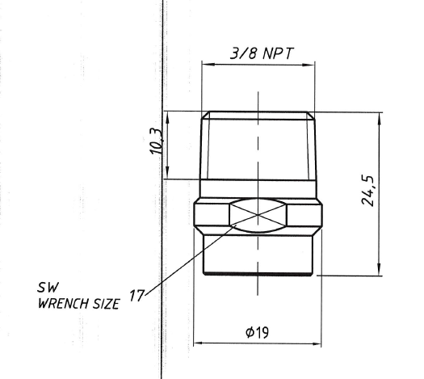 | 48 PC

